Hoja1
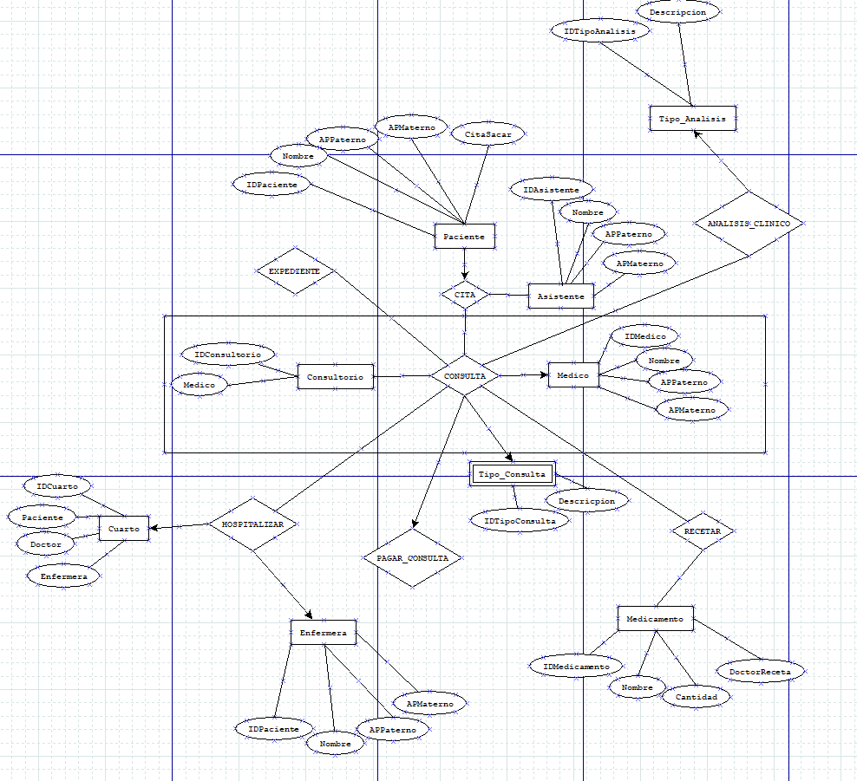
ANÁLISIS DE REQUERIMIENTOS |  | DIAGRAMA ENTIDAD - RELACIÓN |  |  |  |  |  |  |  |  |  | ESQUEMAS
Entidades
PACIENTE |  |  |  |  |  |  |  |  |  |  |  | Paciente |  |  |  |  |  |  |  | Medico |  |  |  |  |  |  |  | Tipo_Consulta |  |  |  |  |  |  | Medicamento |  |  |  |  |  |  | Enfermera
 |  |  |  |  |  |  |  |  |  |  |  | NOMBRE_CAMPO | TIPO DE DATO | LONGITUD | PERMITE NULL | REGLA DE INTEGRIDAD | VALOR DEFAULT | LLAVE PRIMARIA |  | NOMBRE_CAMPO | TIPO DE DATO | LONGITUD | PERMITE NULL | REGLA DE INTEGRIDAD | VALOR DEFAULT | LLAVE PRIMARIA |  | NOMBRE_CAMPO | TIPO DE DATO | LONGITUD | PERMITE NULL | REGLA DE INTEGRIDAD | VALOR DEFAULT | LLAVE PRIMARIA | NOMBRE_CAMPO | TIPO DE DATO | LONGITUD | PERMITE NULL | REGLA DE INTEGRIDAD | VALOR DEFAULT | LLAVE PRIMARIA | NOMBRE_CAMPO | TIPO DE DATO | LONGITUD | PERMITE NULL | REGLA DE INTEGRIDAD | VALOR DEFAULT | LLAVE PRIMARIA
ASISTENTE |  |  |  |  |  |  |  |  |  |  |  | IDPaciente | NUMBER | 100 | NO | if IDPaciente<=100 |  | SI |  | IDMedico | NUMBER | 50 | NO | if IDMedico<=50 |  | SI |  | IDTipoConsulta | NUMBER | 5 | SI | if IDTipoConsulta<=5 |  | SI | IDMedicamento | NUMBER | 1000 | NO | if IDMedicamento<=1000 |  | SI | IDEnfermera | NUMBER | 100 | NO | if IDEnfermera<=100 |  | SI
 |  |  |  |  |  |  |  |  |  |  |  | Nombre | VARCHAR | 25 | NO | if Nombre<=25 |  | NO |  | NombreM | VARCHAR | 25 | NO | if Nombre<=25 |  | NO |  | Descripcion | VARCHAR | 100 | SI | if Descripcion <=100 |  | NO | Nombre | VARCHAR | 25 | NO | if Nombre<=25 |  | NO | Nombre | VARCHAR | 25 | NO | if Nombre<=25 |  | NO
MEDICO |  |  |  |  |  |  |  |  |  |  |  | APPaterno | VARCHAR | 25 | NO | if APPaterno<=25 |  | NO |  | APPaterno | VARCHAR | 25 | NO | if APPaterno<=25 |  | NO |  |  |  |  |  |  |  |  | Cantidad | VARCHAR | 1000 | NO | if Cantidad<=1000 |  | NO | APPaterno | VARCHAR | 25 | NO | if APPaterno<=25 |  | NO
 |  |  |  |  |  |  |  |  |  |  |  | APMaterno | VARCHAR | 25 | NO | if APMaterno<=25 |  | NO |  | APMaterno | VARCHAR | 25 | NO | if APMaterno<=25 |  | NO |  |  |  |  |  |  |  |  | DoctorReceta | NUMBER | 50 | NO | if DoctorReceta<=50 |  | NO | APMaterno | VARCHAR | 25 | NO | if APMaterno<=25 |  | NO
CONSULTORIO |  |  |  |  |  |  |  |  |  |  |  | CitaSacar | VARCHAR | 25 | NO | if citasacar<=25 |  | NO

TIPO_CONSULTA
 |  |  |  |  |  |  |  |  |  |  |  | Asistente |  |  |  |  |  |  |  | Consultorio |  |  |  |  |  |  |  | Tipo_Analisis |  |  |  |  |  |  | Cuarto
TIPO_ANALISIS |  |  |  |  |  |  |  |  |  |  |  | NOMBRE_CAMPO | TIPO DE DATO | LONGITUD | PERMITE NULL | REGLA DE INTEGRIDAD | VALOR DEFAULT | LLAVE PRIMARIA |  | NOMBRE_CAMPO | TIPO DE DATO | LONGITUD | PERMITE NULL | REGLA DE INTEGRIDAD | VALOR DEFAULT | LLAVE PRIMARIA |  | NOMBRE_CAMPO | TIPO DE DATO | LONGITUD | PERMITE NULL | REGLA DE INTEGRIDAD | VALOR DEFAULT | LLAVE PRIMARIA | NOMBRE_CAMPO | TIPO DE DATO | LONGITUD | PERMITE NULL | REGLA DE INTEGRIDAD | VALOR DEFAULT | LLAVE PRIMARIA
 |  |  |  |  |  |  |  |  |  |  |  | IDAsistente | NUMBER | 100 | NO | if IDAsistente<=100 |  | SI |  | IDConsultorio | NUMBER | 50 | NO | if IDConsultorio<=100 |  | SI |  | IDTipoAnalisis | NUMBER | 5 | SI | if IDTipoConsulta<=5 |  | SI | IDCuarto | NUMBER | 50 | NO | if IDCuarto<=150 |  | SI
MEDICAMENTO |  |  |  |  |  |  |  |  |  |  |  | Nombre | VARCHAR | 25 | NO | if Nombre<=25 |  | NO |  | Medico | NUMBER | 50 | NO | if Medico<=50 |  | SI |  | Descripcion | VARCHAR | 100 | SI | if Descripcion <=100 |  | NO | Paciente | NUMBER | 100 | NO | if Paciente<=100 |  | SI
CUARTO |  |  |  |  |  |  |  |  |  |  |  | APPaterno | VARCHAR | 25 | NO | if APPaterno<=25 |  | NO |  |  |  |  |  |  |  |  |  |  |  |  |  |  |  |  | Doctor | NUMBER | 50 | NO | if Doctor<=50 |  | SI
ENFERMERA |  |  |  |  |  |  |  |  |  |  |  | APMaterno | VARCHAR | 25 | NO | if APMaterno<=25 |  | NO |  |  |  |  |  |  |  |  |  |  |  |  |  |  |  |  | Enfermera | NUMBER | 100 | NO | if Enfermera<=100 |  | SI
Procesos
CITA (PACIENTE, ASISTENTE)

CONSULTA (CITA, MEDICO, CONSULTORIO, TIPO_CONSULTA)

ANALISIS_CLINICO (CONSULTA, TIPO_ANALISIS) |  |  |  |  |  |  |  |  |  |  |  | CITA |  |  |  |  |  | CONSULTA |  |  |  |  |  | ANALISIS_CLINICO
 |  |  |  |  |  |  |  |  |  |  |  | NOMBRE_RELACION | TABLA ORIGEN | CAMPO ORIGEN | TABLA DESTINO | CAMPO DESTINO |  | NOMBRE_RELACION | TABLA ORIGEN | CAMPO ORIGEN | TABLA DESTINO | CAMPO DESTINO |  | NOMBRE_RELACION | TABLA ORIGEN | CAMPO ORIGEN | TABLA DESTINO | CAMPO DESTINO
EXPEDIENTE (CONSULTA) |  |  |  |  |  |  |  |  |  |  |  | CITA | Paciente | IDPaciente | Asistente | CitaSacar |  | CONSULTA | Medico | IDMedico | Consultorio | Medico |  | ANALISIS_CLINICO | ANALISIS_CLINICO | ANALISISCLINICO | TIPO_ANALISIS | IDTipoAnalisis
RECETA (CONSULTA, MEDICAMENTO)

HOSPITALIZACIÓN (CONSULTA, CUARTO, ENFERMERA)

PAGO_CONSULTA (CONSULTA)
 |  |  |  |  |  |  |  |  |  |  |  |  | EXPEDIENTE |  |  |  |  |  | RECETA
MODELO RELACIONAL |  |  |  |  |  |  |  |  |  |  |  |  | NOMBRE_RELACION | TABLA ORIGEN | CAMPO ORIGEN | TABLA DESTINO | CAMPO DESTINO |  | NOMBRE_RELACION | TABLA ORIGEN | CAMPO ORIGEN | TABLA DESTINO | CAMPO DESTINO
 |  |  |  |  |  |  |  |  |  |  |  |  | EXPEDIENTE | Paciente | IDPaciente | Expediente | Rxpediente |  | RECETAR | Doctor | IDDoctor | Medicamento | DoctorReceta
Paciente |  |  |  | Asistente |  |  |  | Tipo_Analisis
IDAsistente | Nombre | APPaterno | APMaterno | IDAsistente | Nombre | APPaterno | APMaterno | IDTipoAnalisis | Descripcion

 |  |  |  |  |  |  |  |  |  |  |  |  |  | HOSPITALIZACIÓN |  |  |  |  |  |  | PAGO_CONSULTA
Medico |  |  |  | Medicamento |  |  |  | Enfermera |  |  |  |  |  | NOMBRE_RELACION | TABLA ORIGEN | CAMPO ORIGEN | TABLA DESTINO | CAMPO DESTINO |  |  | NOMBRE_RELACION | TABLA ORIGEN | CAMPO ORIGEN | TABLA DESTINO | CAMPO DESTINO
IDMedico | NombreM | APPaterno | APMaterno | IDMedicamento | Nombre | Cantidad | DoctorReceta | IDEnfermera | Nombre | APPaterno | APMaterno |  |  | HOSPITALIZAR | Paciente | IDPaciente | Cuarto | Paciente |  |  | PAGAR_CONSULTA | CONSULTA | ONSULTA | PAGO_CONSULTA | PAGO]_COSNULTA
 |  |  |  |  |  |  |  |  |  |  |  |  |  | HOSPITALIZAR | Doctor | IDDoctor | Cuarto | Doctor
 |  |  |  |  |  |  |  |  |  |  |  |  |  | HOSPITALIZAR | Enfermera | IDEnfermera | Cuarto | Enfermera

Consultorio |  |  |  | Cuarto |  |  |  | Tipo_Consulta
IDConsultorio | Medico |  |  | IDCuarto | Paciente | Doctor | Enfermera | IDTipoConsulta | Descripcion

